Sheet1
0 | Основное направление | Категория нарушения | Категория нарушений | Подрядная организация | Описание нарушения | Комментарий | Широта | Долгота
1 | Экология | Экология_ | Опасная ситуация* | СиАрСиСи Рус(?) | Переполнение мест временного накопления отходов | Своевременно вывозить отходы с территории строительной площадки |  |  | 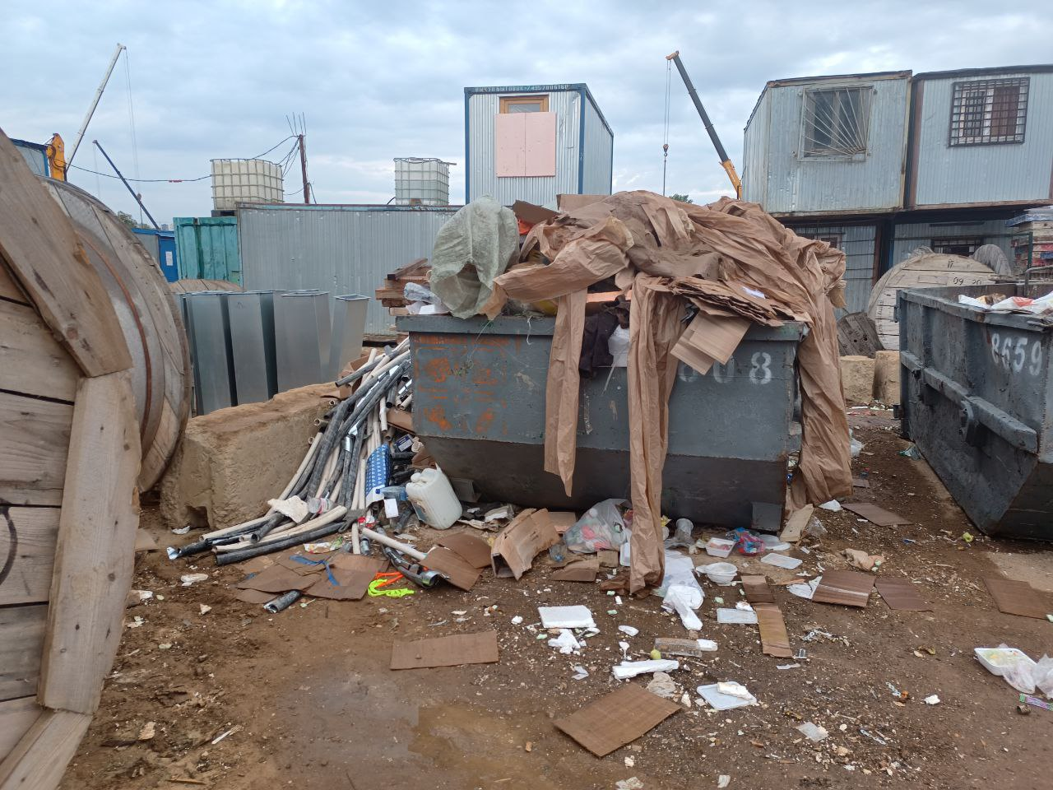
2 | Охрана труда | Охрана труда_ | Опасная ситуация* | СиАрСиСи Рус(?) | Не оборудованы места прохода к рабочим местам | Обеспечить безопасный проход к рабочим местам. Оборудовать места прохода лестницами и /или сходнями |  |  | 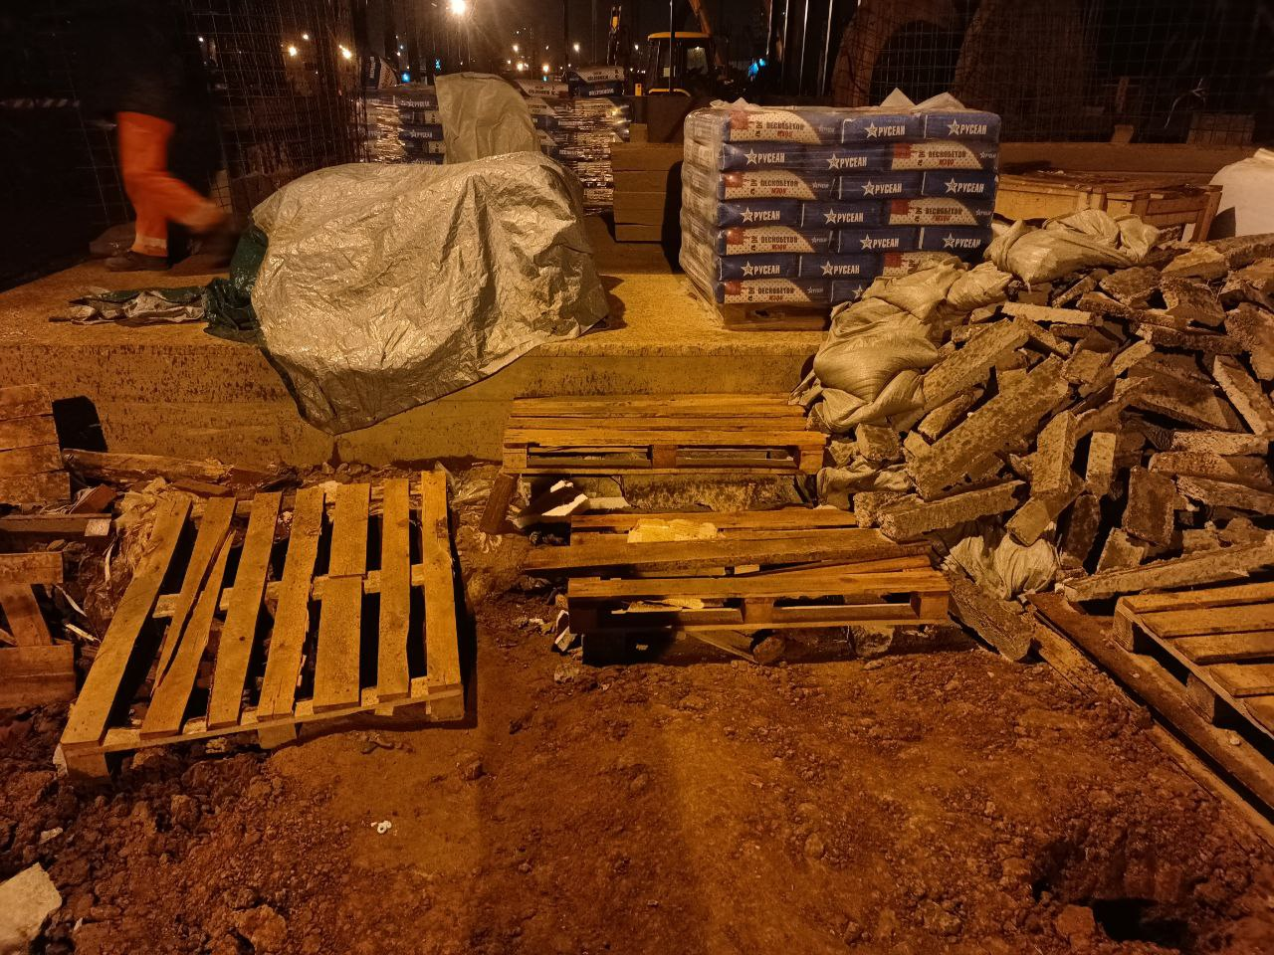
3 | Промышленная безопасность | Промышленная безопасность_ | Опасная ситуация* | Строй-Монтаж 2002(?) | Баллоны с газами (пропан) хранятся за пределами мест хранения | Обеспечить надлежащее хранение баллонов с газами |  |  | 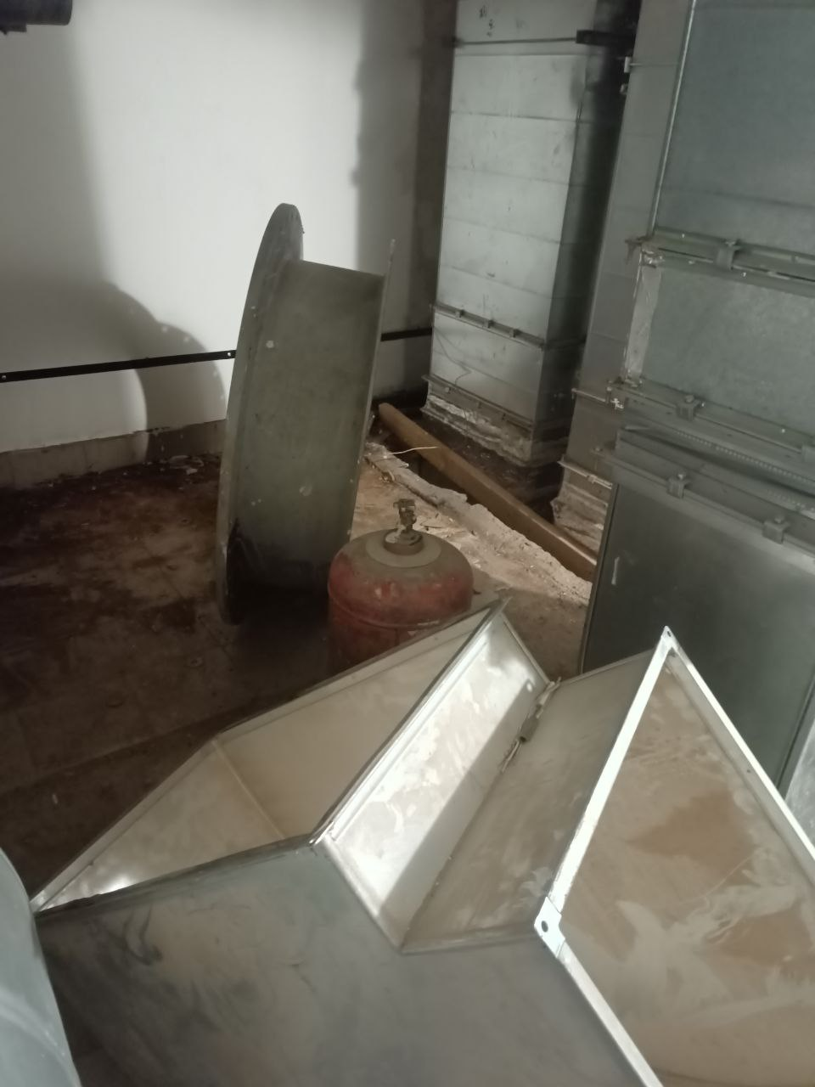
4 | Промышленная безопасность | Промышленная безопасность_ | Опасная ситуация* | Строй-Монтаж 2002(?) | Баллоны с газами (пропан) хранятся за пределами мест хранения | Обеспечить надлежащее хранение баллонов с газами |  |  | 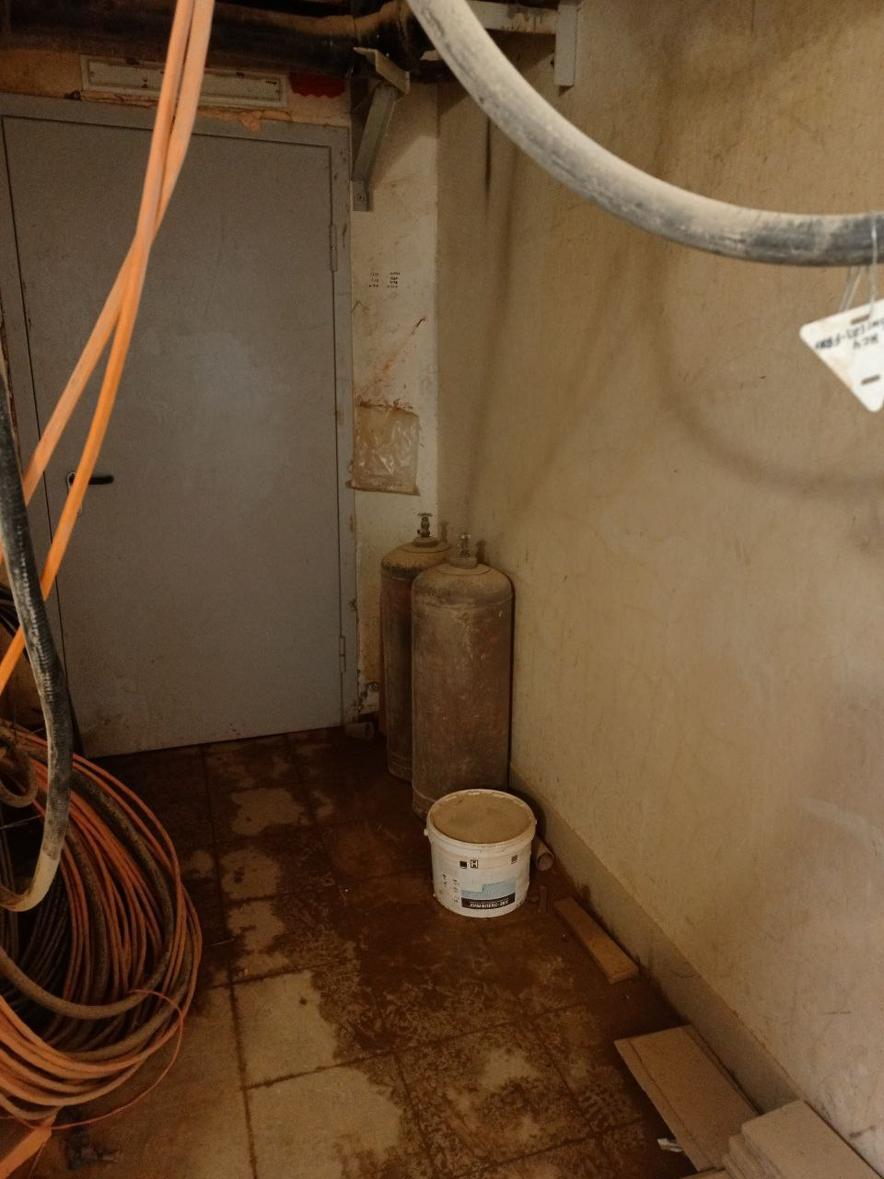
5 | Промышленная безопасность | Промышленная безопасность_ | Опасная ситуация* | Строй-Монтаж 2002(?) | Баллоны с газами (пропан) хранятся за пределами мест хранения | Обеспечить надлежащее хранение баллонов с газами |  |  | 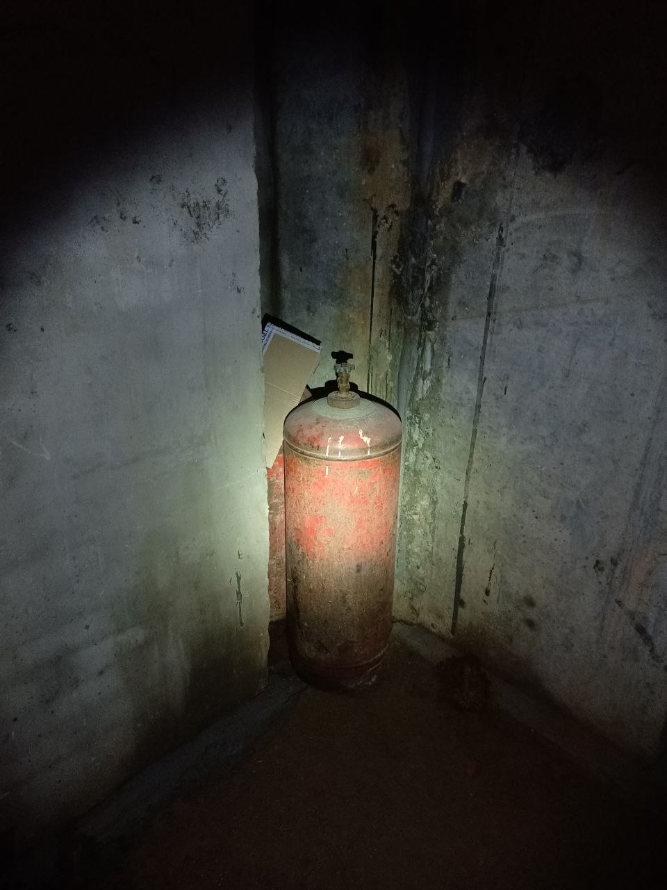
6 | Охрана труда | Не безопасное состояние | Опасная ситуация* | МИП - Строй 1(?) | Незакрытые технологические проемы | Закрыть проёмы во избежание падения работников |  |  | 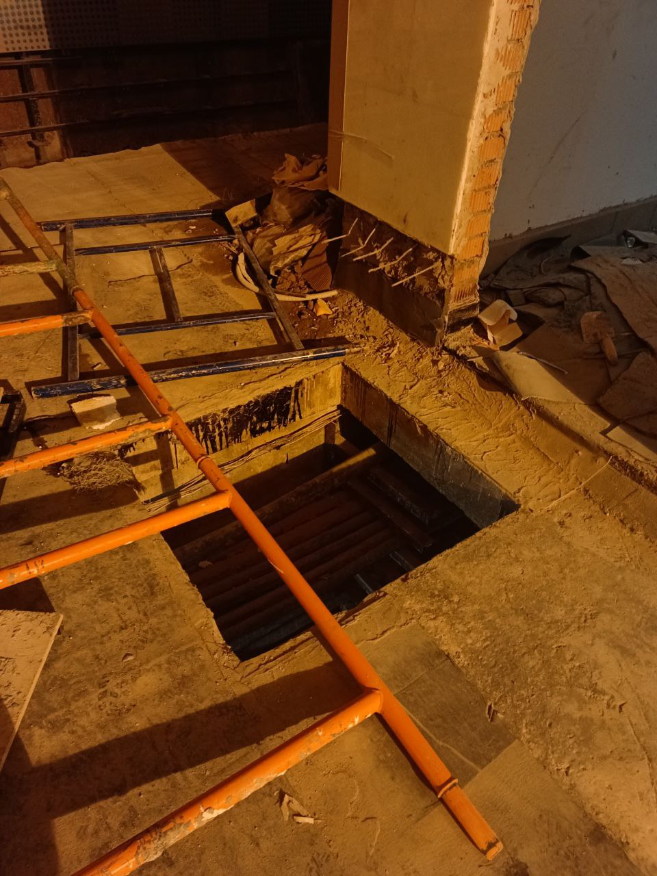
7 | Охрана труда | Не безопасное состояние | Опасная ситуация* | Прочее(?) | Отсутствует лестницы для безопасного прохода к рабочим местам (с уровня пола станции на уровень полотна) | Оборудовать спуски / проходами лестницами и / или сходнями |  |  | 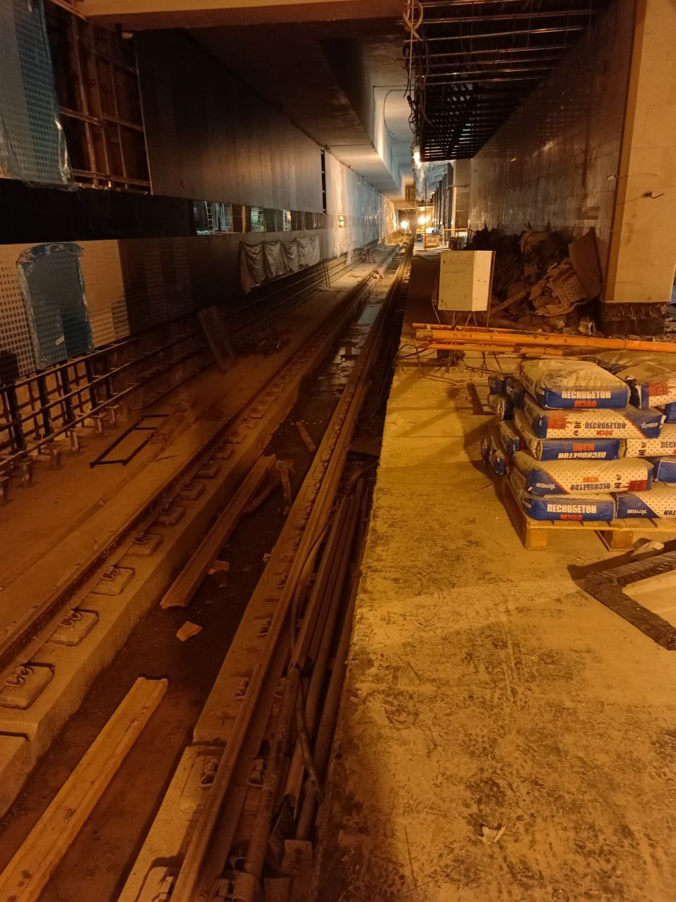
8 | Промышленная безопасность | Промышленная безопасность_ | Опасная ситуация* | СиАрСиСи Рус(?) | Неисправен манометр редуктора давления газа | Заменить редуктор на исправный. Не допускать в работу неисправное оборудование |  |  | 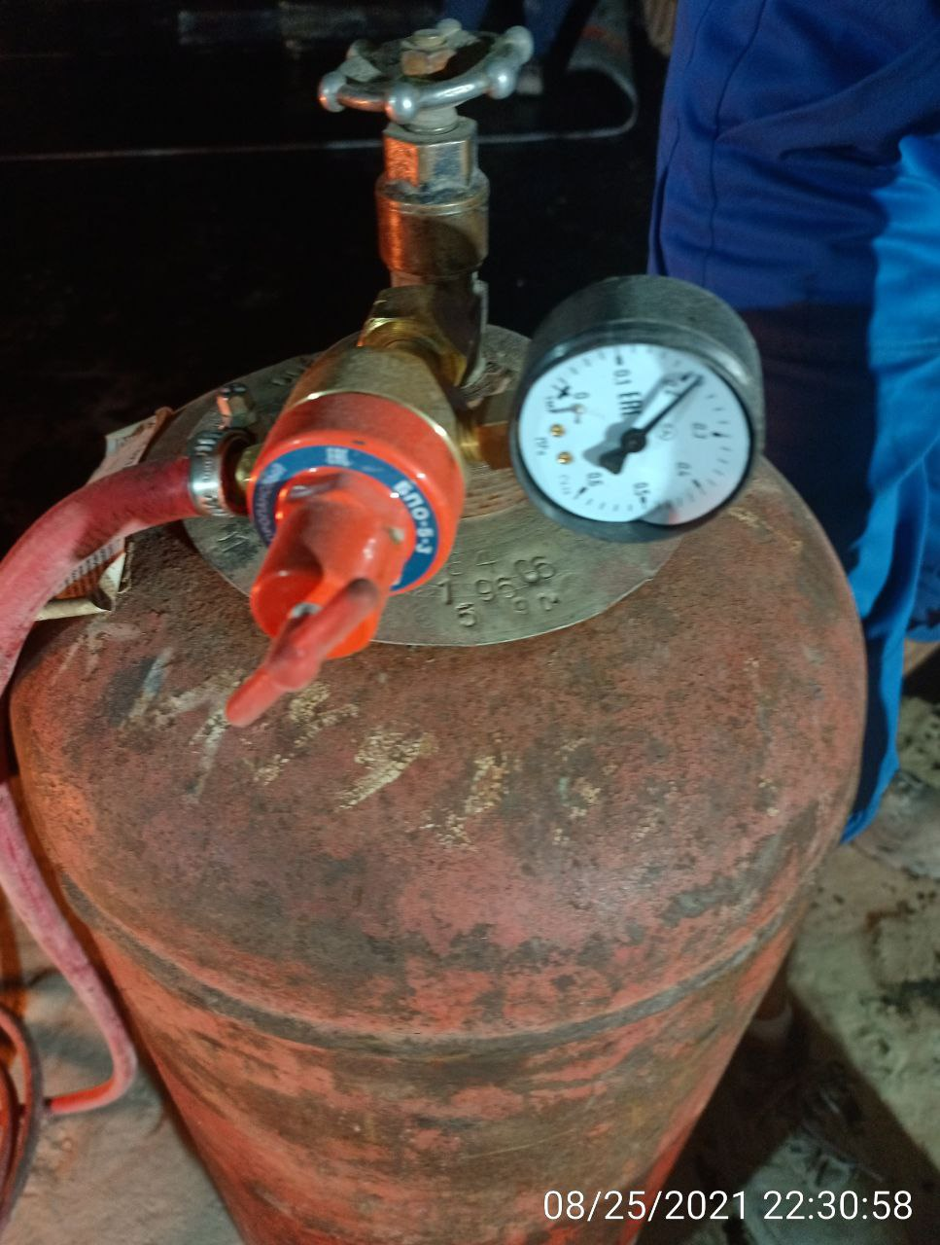
9 | Промышленная безопасность | Промышленная безопасность_ | Опасная ситуация* | СиАрСиСи Рус(?) | Хранение баллонов с газами в непосредственной близости от бытовых помещений | Оборудовать места хранения на удалении от бытовых помещений |  |  | 